Integration Test Cases
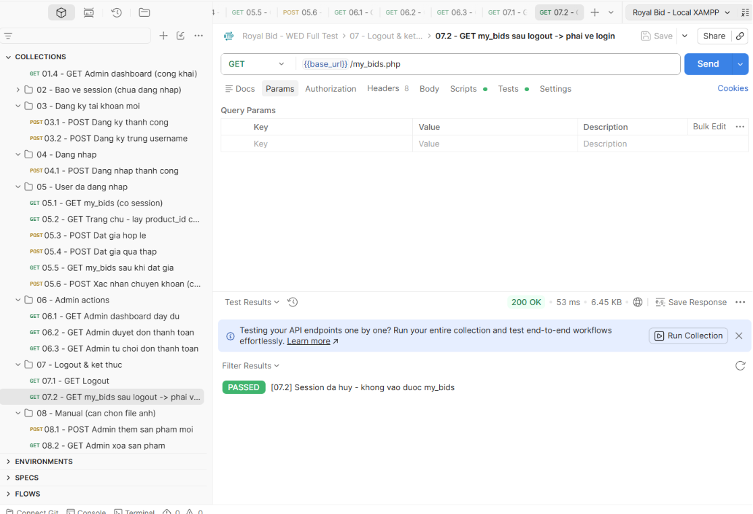
Test ID | Chức năng | Expected Result | Actual Result | Status | Jira Bug |  | Summary
IT05.1 | GET my_bids | Trả danh sách đấu giá | JSON success=true | PASS
IT05.2 | Trang chủ | Hiển thị sản phẩm còn hạn | Hiển thị đúng | PASS |  |  | Tổng số test case: 13
IT05.3 | Đặt giá hợp lệ | Đặt giá thành công | Fatal Error validateBid() | FAIL | SCRUM-49 |  | PASS: 8
IT05.4 | Đặt giá thấp | Từ chối giá không hợp lệ | Không hiển thị thông báo lỗi đúng | FAIL | SCRUM-52 |  | FAIL: 5
IT05.5 | My Bids sau đấu giá | Hiển thị lịch sử đấu giá | Không hiển thị dữ liệu mong đợi | FAIL | SCRUM-53 |  | Tỷ lệ PASS: 61.5%
IT05.6 | Xác nhận chuyển khoản | Tạo trạng thái Pending | Trả về Login | FAIL | SCRUM-50 |  | Tỷ lệ FAIL: 38.5%
Kết quả Integration Test cho thấy đa số các chức năng chính của hệ thống hoạt động đúng theo yêu cầu.
Tuy nhiên phát hiện 5 lỗi tích hợp trong các luồng đặt giá, xác nhận thanh toán và quản trị hệ thống. Các lỗi đã được ghi nhận trên Jira với mã SCRUM-49, SCRUM-50, SCRUM-51, SCRUM-52 và SCRUM-53 để nhóm phát triển xử lý.
Các chức năng đăng nhập, đăng xuất, duyệt thanh toán, từ chối thanh toán, thêm sản phẩm và xóa sản phẩm hoạt động ổn định.
IT06.1 | Admin Dashboard | Hiển thị đầy đủ dashboard | Thiếu lịch sử thắng cược | FAIL | SCRUM-51
IT06.2 | Duyệt thanh toán | Chuyển Paid | Thành công | PASS
IT06.3 | Từ chối thanh toán | Chuyển Cancel | Thành công | PASS
IT07.1 | Logout | Hủy session | Thành công | PASS
IT07.2 | My Bids sau Logout | Báo chưa đăng nhập | Thành công | PASS
IT08.1 | Thêm sản phẩm | Thêm thành công | Thành công | PASS
IT08.2 | Xóa sản phẩm | Xóa thành công | Thành công | PASS

 | BẢNG TEST CASE INTERGRATIONTEST MỤC 5 - 8
 | IT05.1 |  |  |  |  | IT06.1
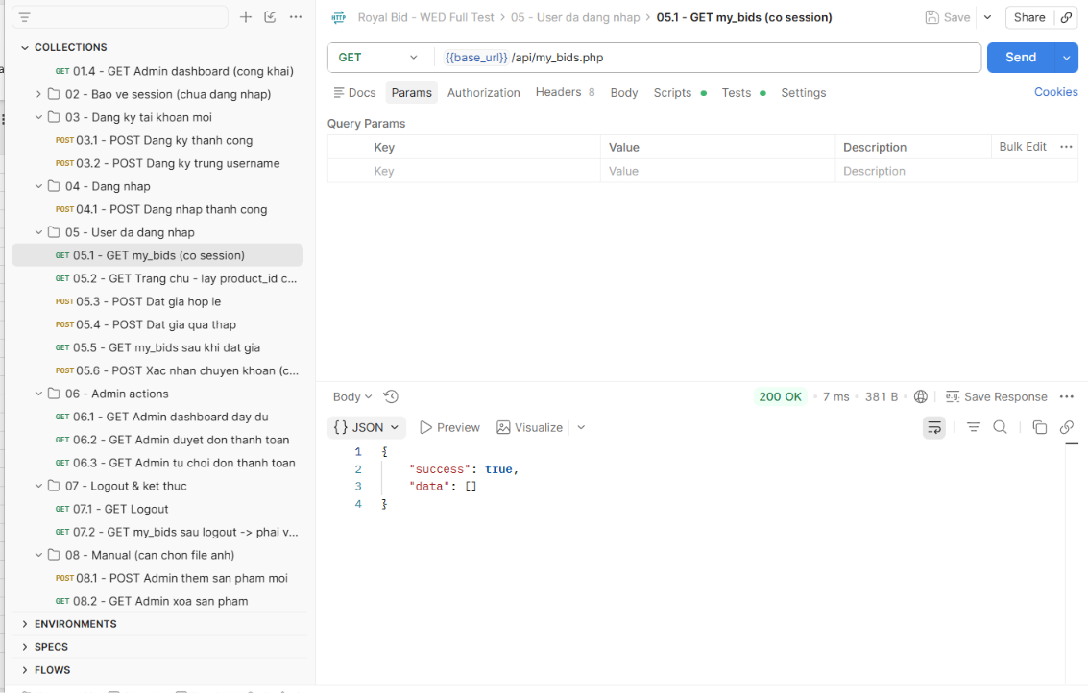
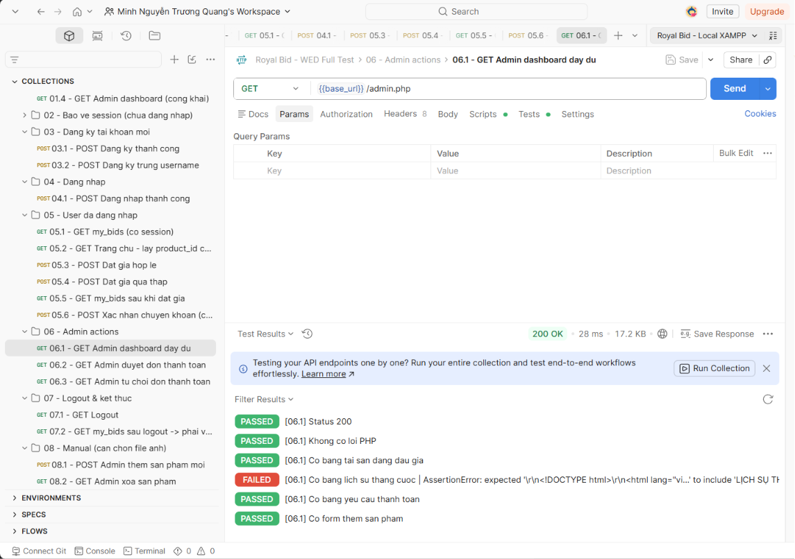

 | IT05.2
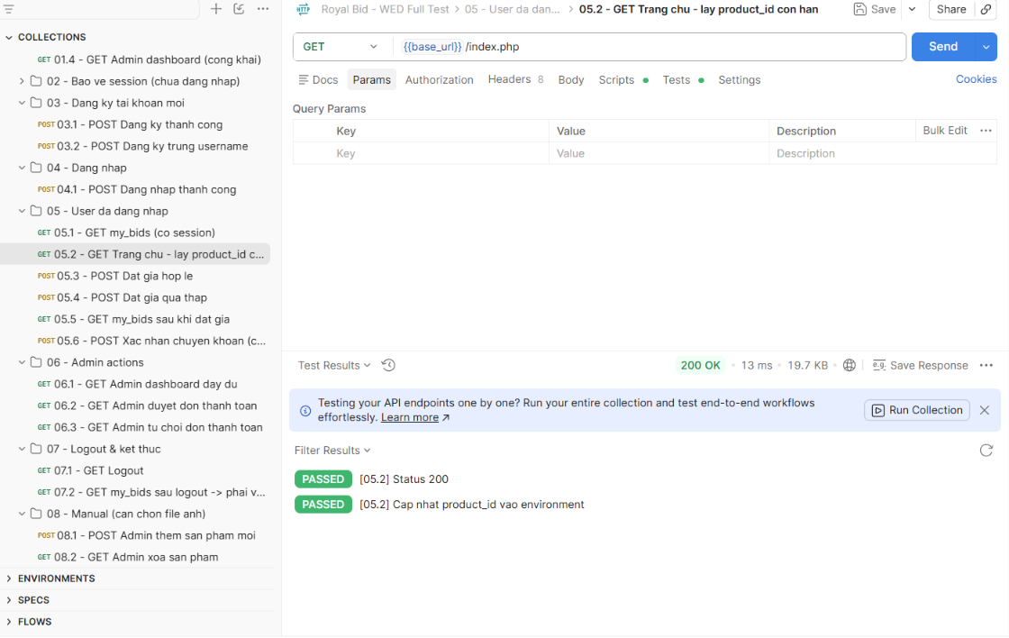

 |  |  |  |  |  | IT06.2
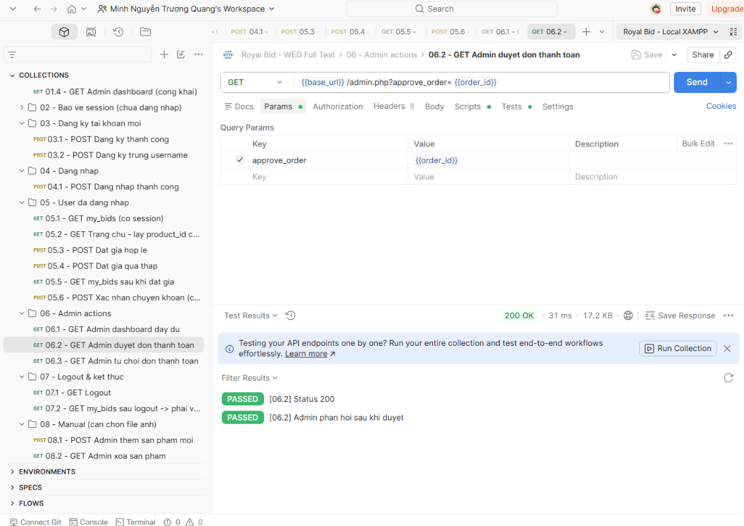

 | IT05.3
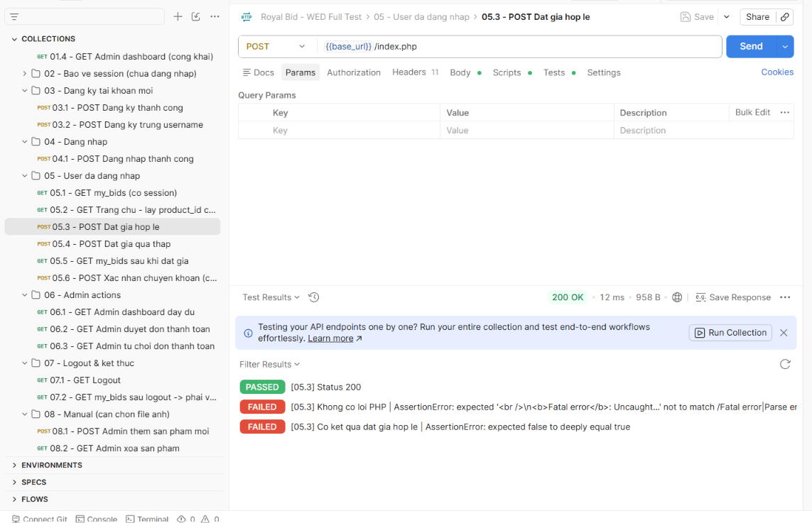

 |  |  |  |  |  | IT06.3
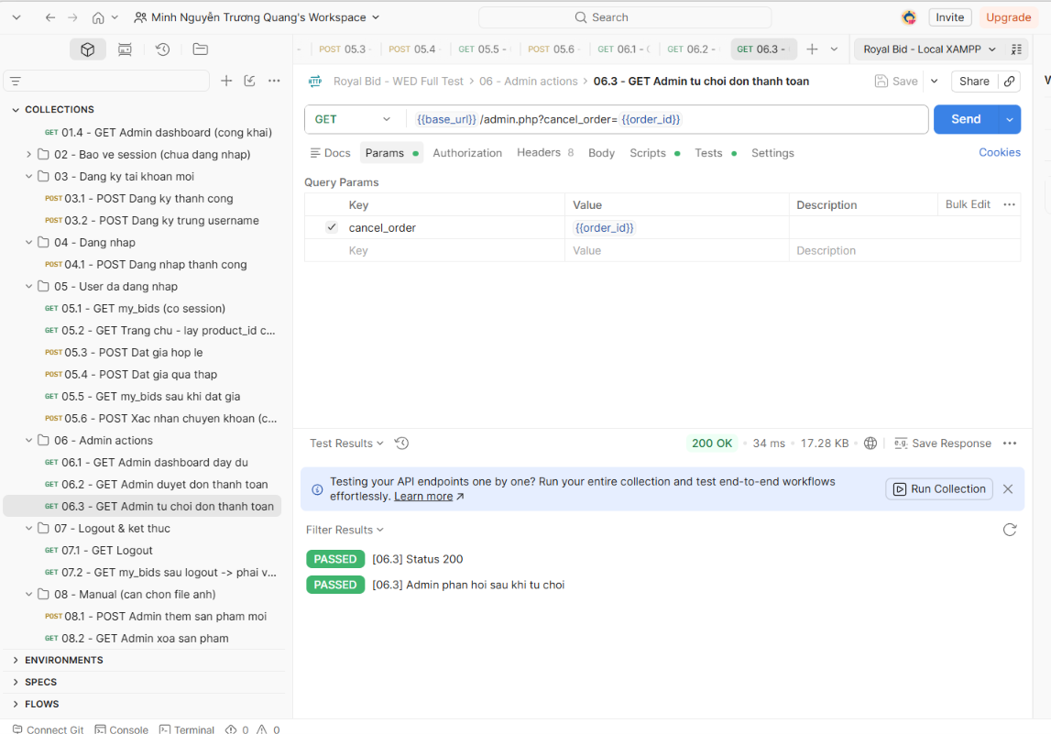

 | IT05.4
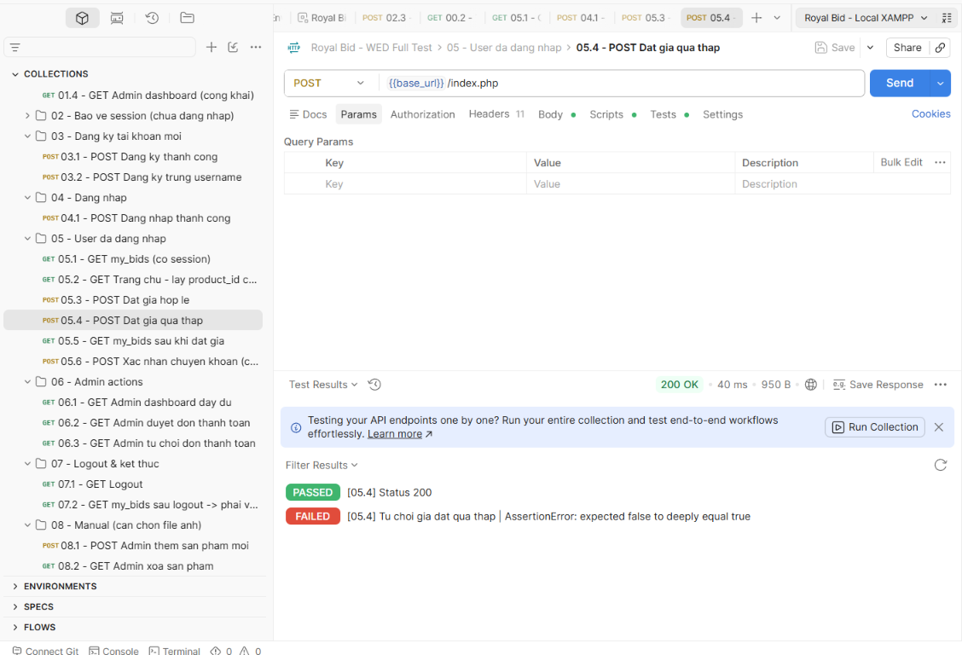

 |  |  |  |  |  | IT08.1

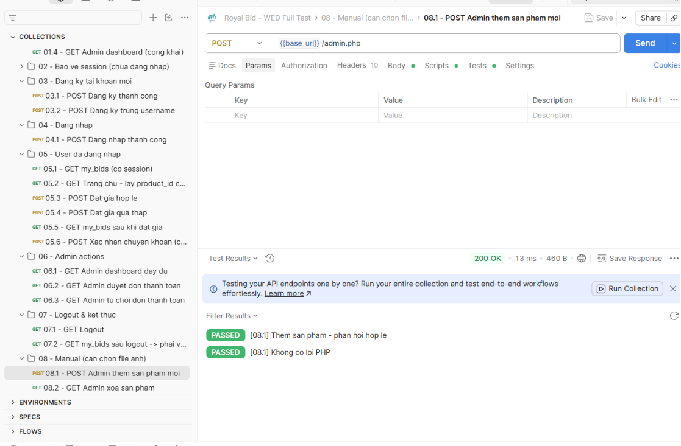

 | IT05.5
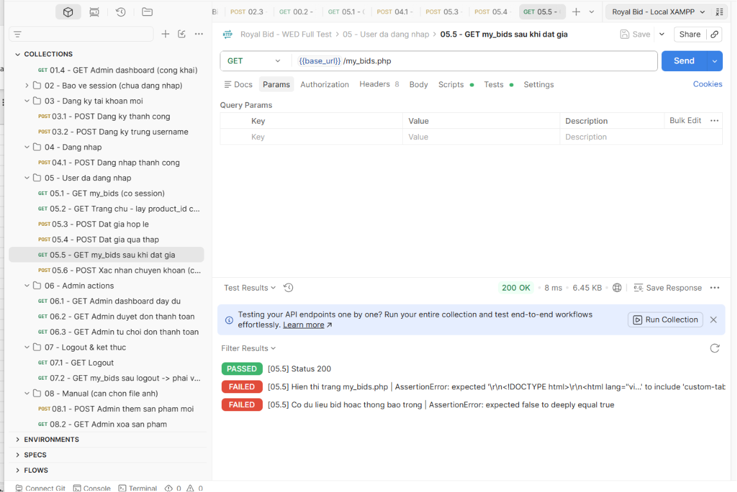

 |  |  |  |  |  | IT08.2

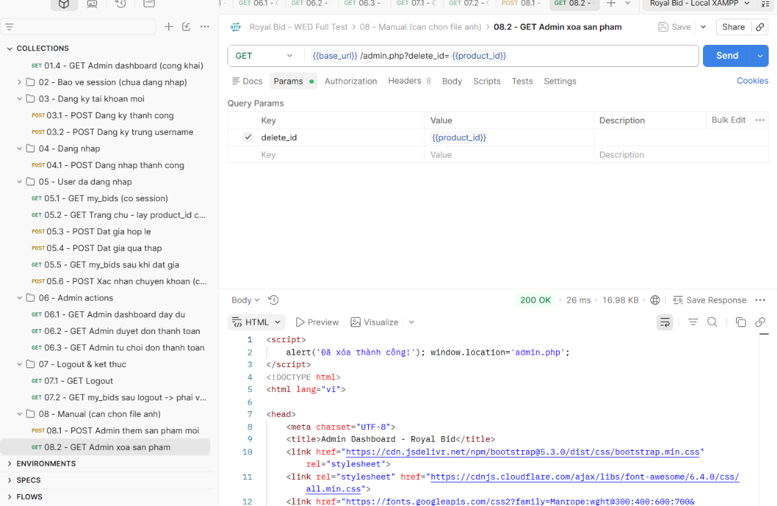

 | IT05.6
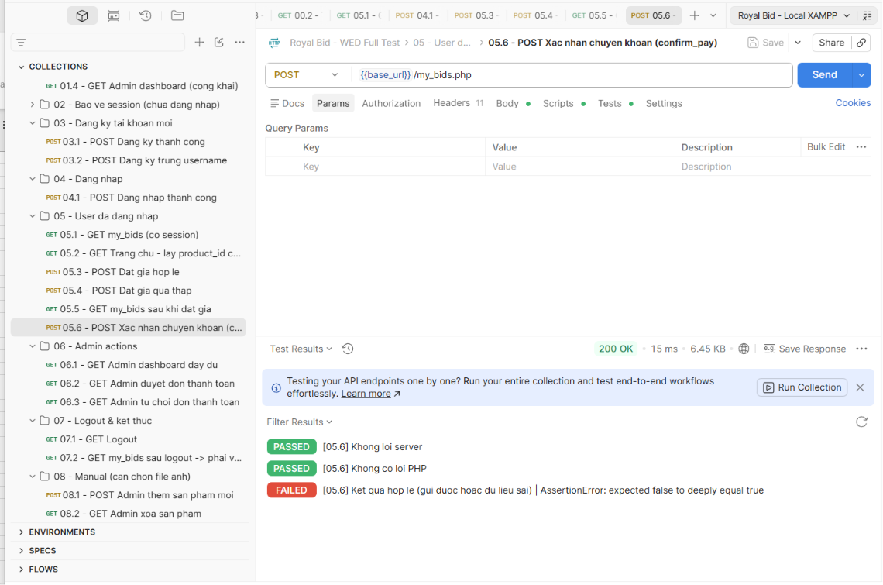

IT07.1
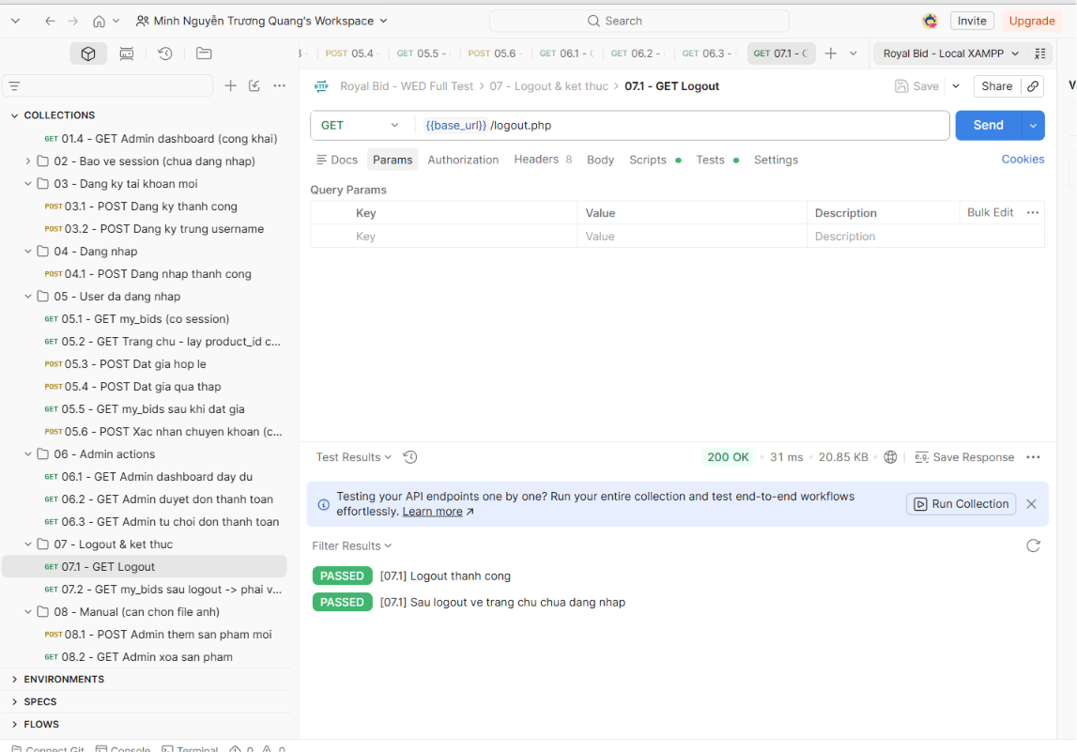

IT07.2

